Оптовый прайс
 | ООО «АРЕС» г. Новосибирск Менеджер: Андрей: +79911161116 WhatsApp email: deeankin@gmail.com Контакты организации: тел. 8 800 550 51 98 тел. 8 383 375 51 98 oktooil.ru |  | Минимальный заказ: 🖍 Туба 420гр. | 30 коробок (480 туб) 🪣 Ведро 10кг. | 10 шт 🪣 Ведро 12кг | 10 шт 🪣 Ведро 18кг | 10 шт 🪣 Ведро 24кг | 5 шт 🛢 Бочка 180кг | 1 шт |  |  | 📦 Размер 1 коробки с тубами (ДxШxВ): 230x230x250
Наименование | Тара | Вес, кг. | Фасовка шт. | Фото | Дилерская цена | МРЦ | Мин. маржа без учета доставки | Заказ | Вес с упаковкой, кг. | Итого ₽ | Наличие на складе г. Новосибирск
OKTO Blue EP2 NGLI 2 | Пластиковая туба | 0.42 | 16 | 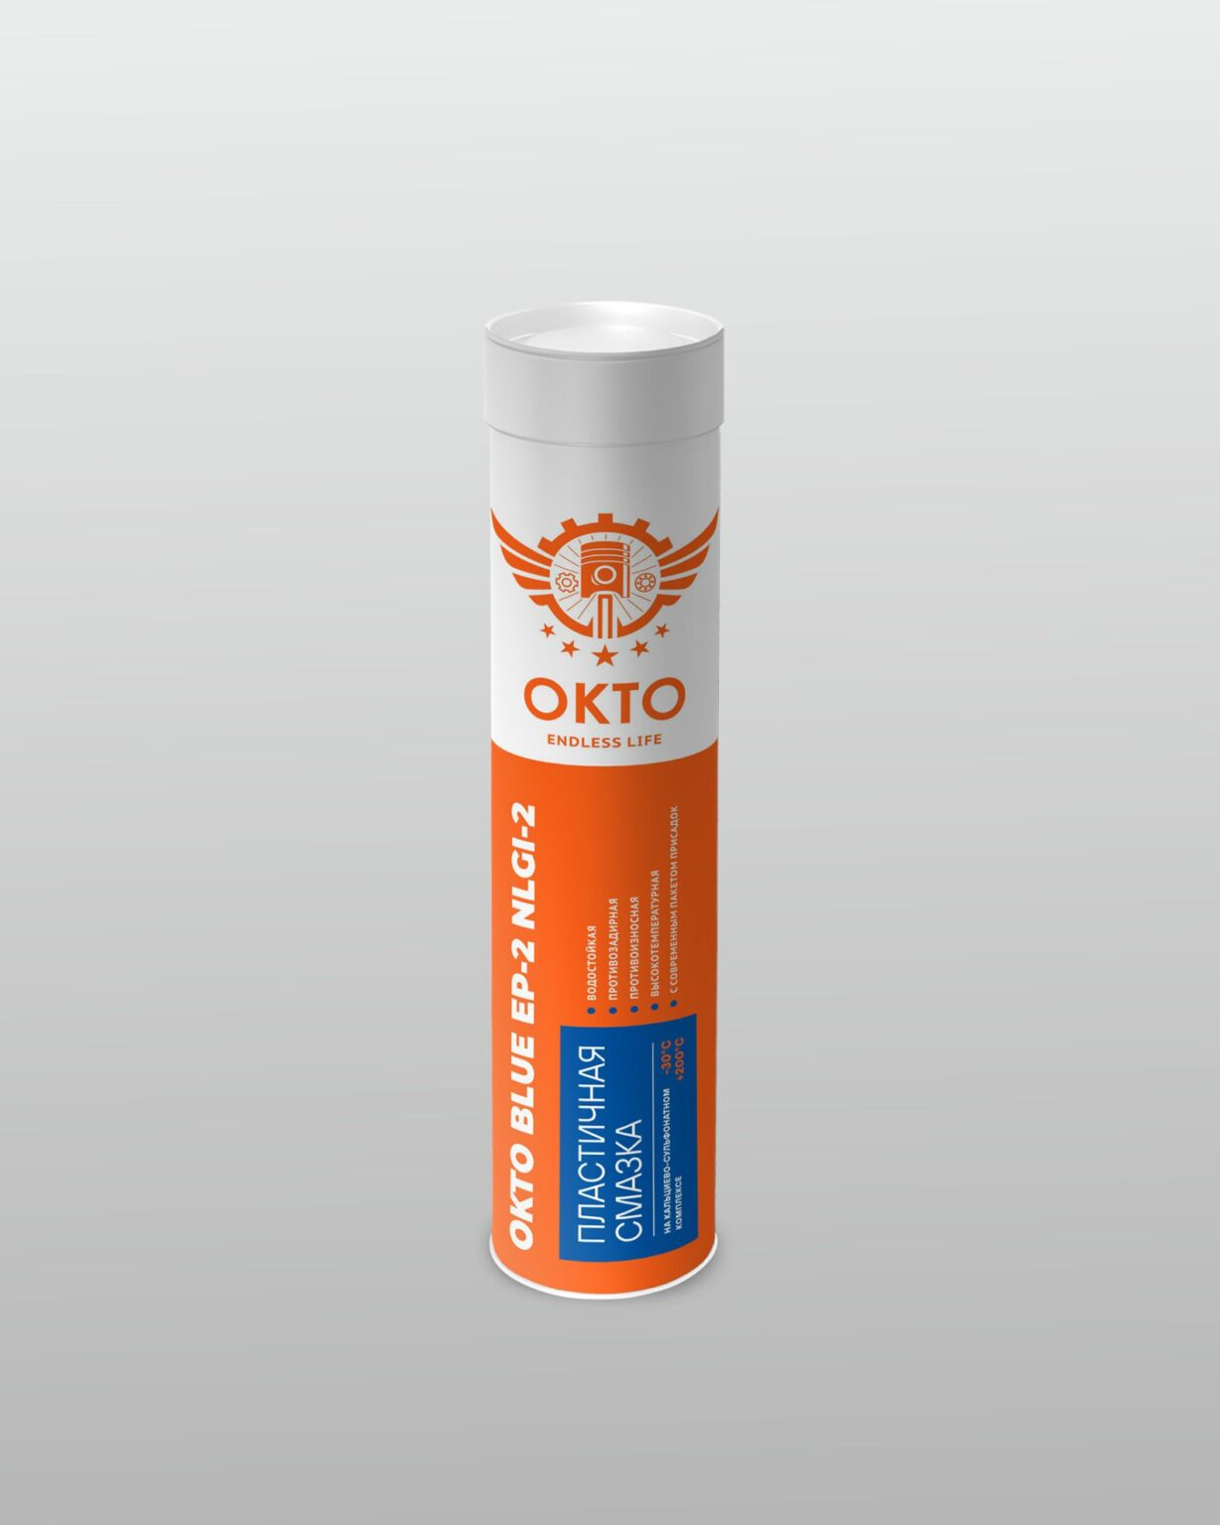 | 220 ₽ | 289 ₽ | 69 ₽ |  | 0 | 0 ₽ | В наличии
OKTO Blue EP2 NGLI 2 | Ведро металлическое | 10 | 1 | 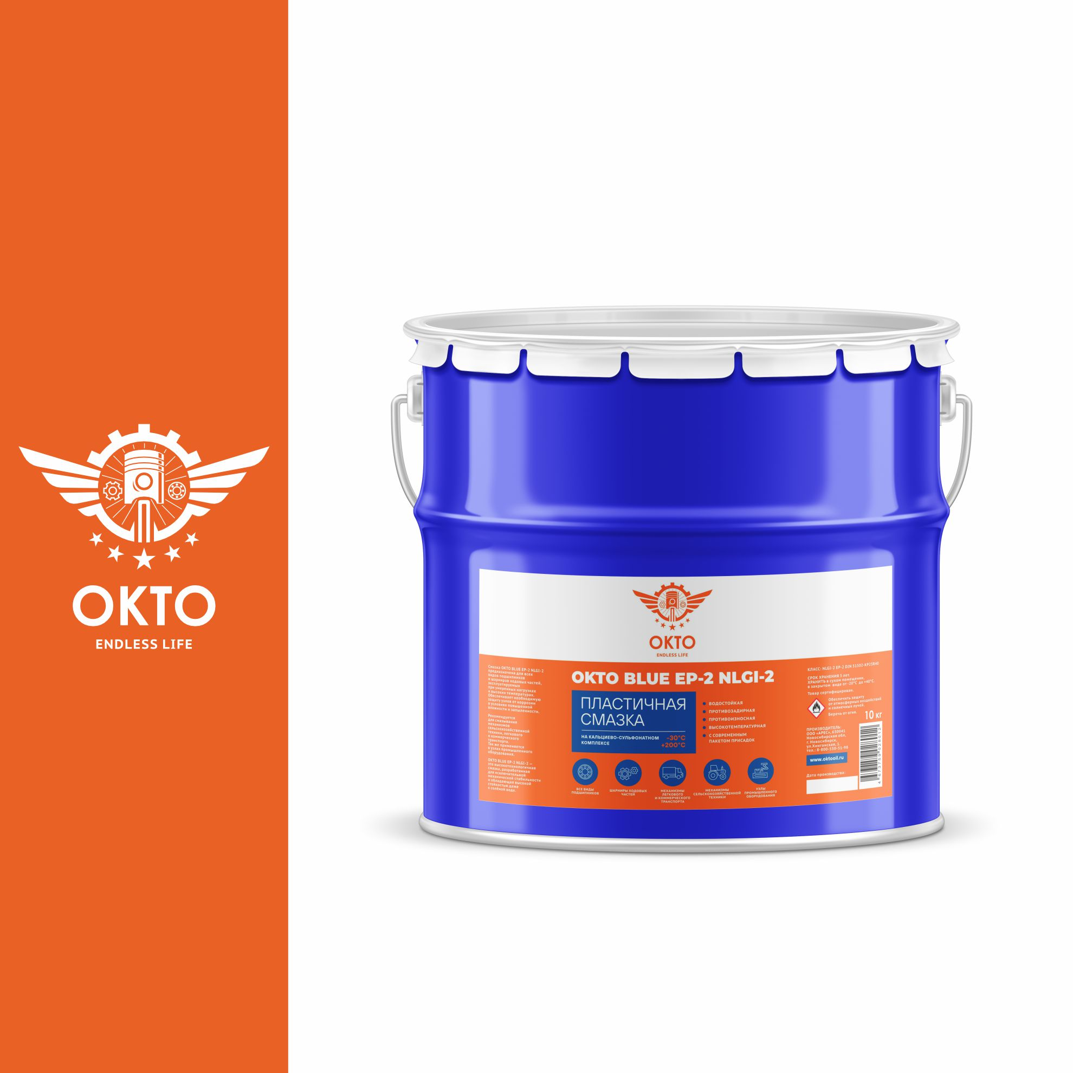 | 2,900 ₽ | 3,950 ₽ | 1,050 ₽ |  | 0 | 0 ₽ | В наличии
OKTO Blue EP2 NGLI 2 | Ведро металлическое | 12 | 1 |  | 3,300 ₽ | 4,500 ₽ | 1,200 ₽ |  | 0 | 0 ₽ | В наличии
OKTO Blue EP2 NGLI 2 | Ведро металлическое | 18 | 1 | 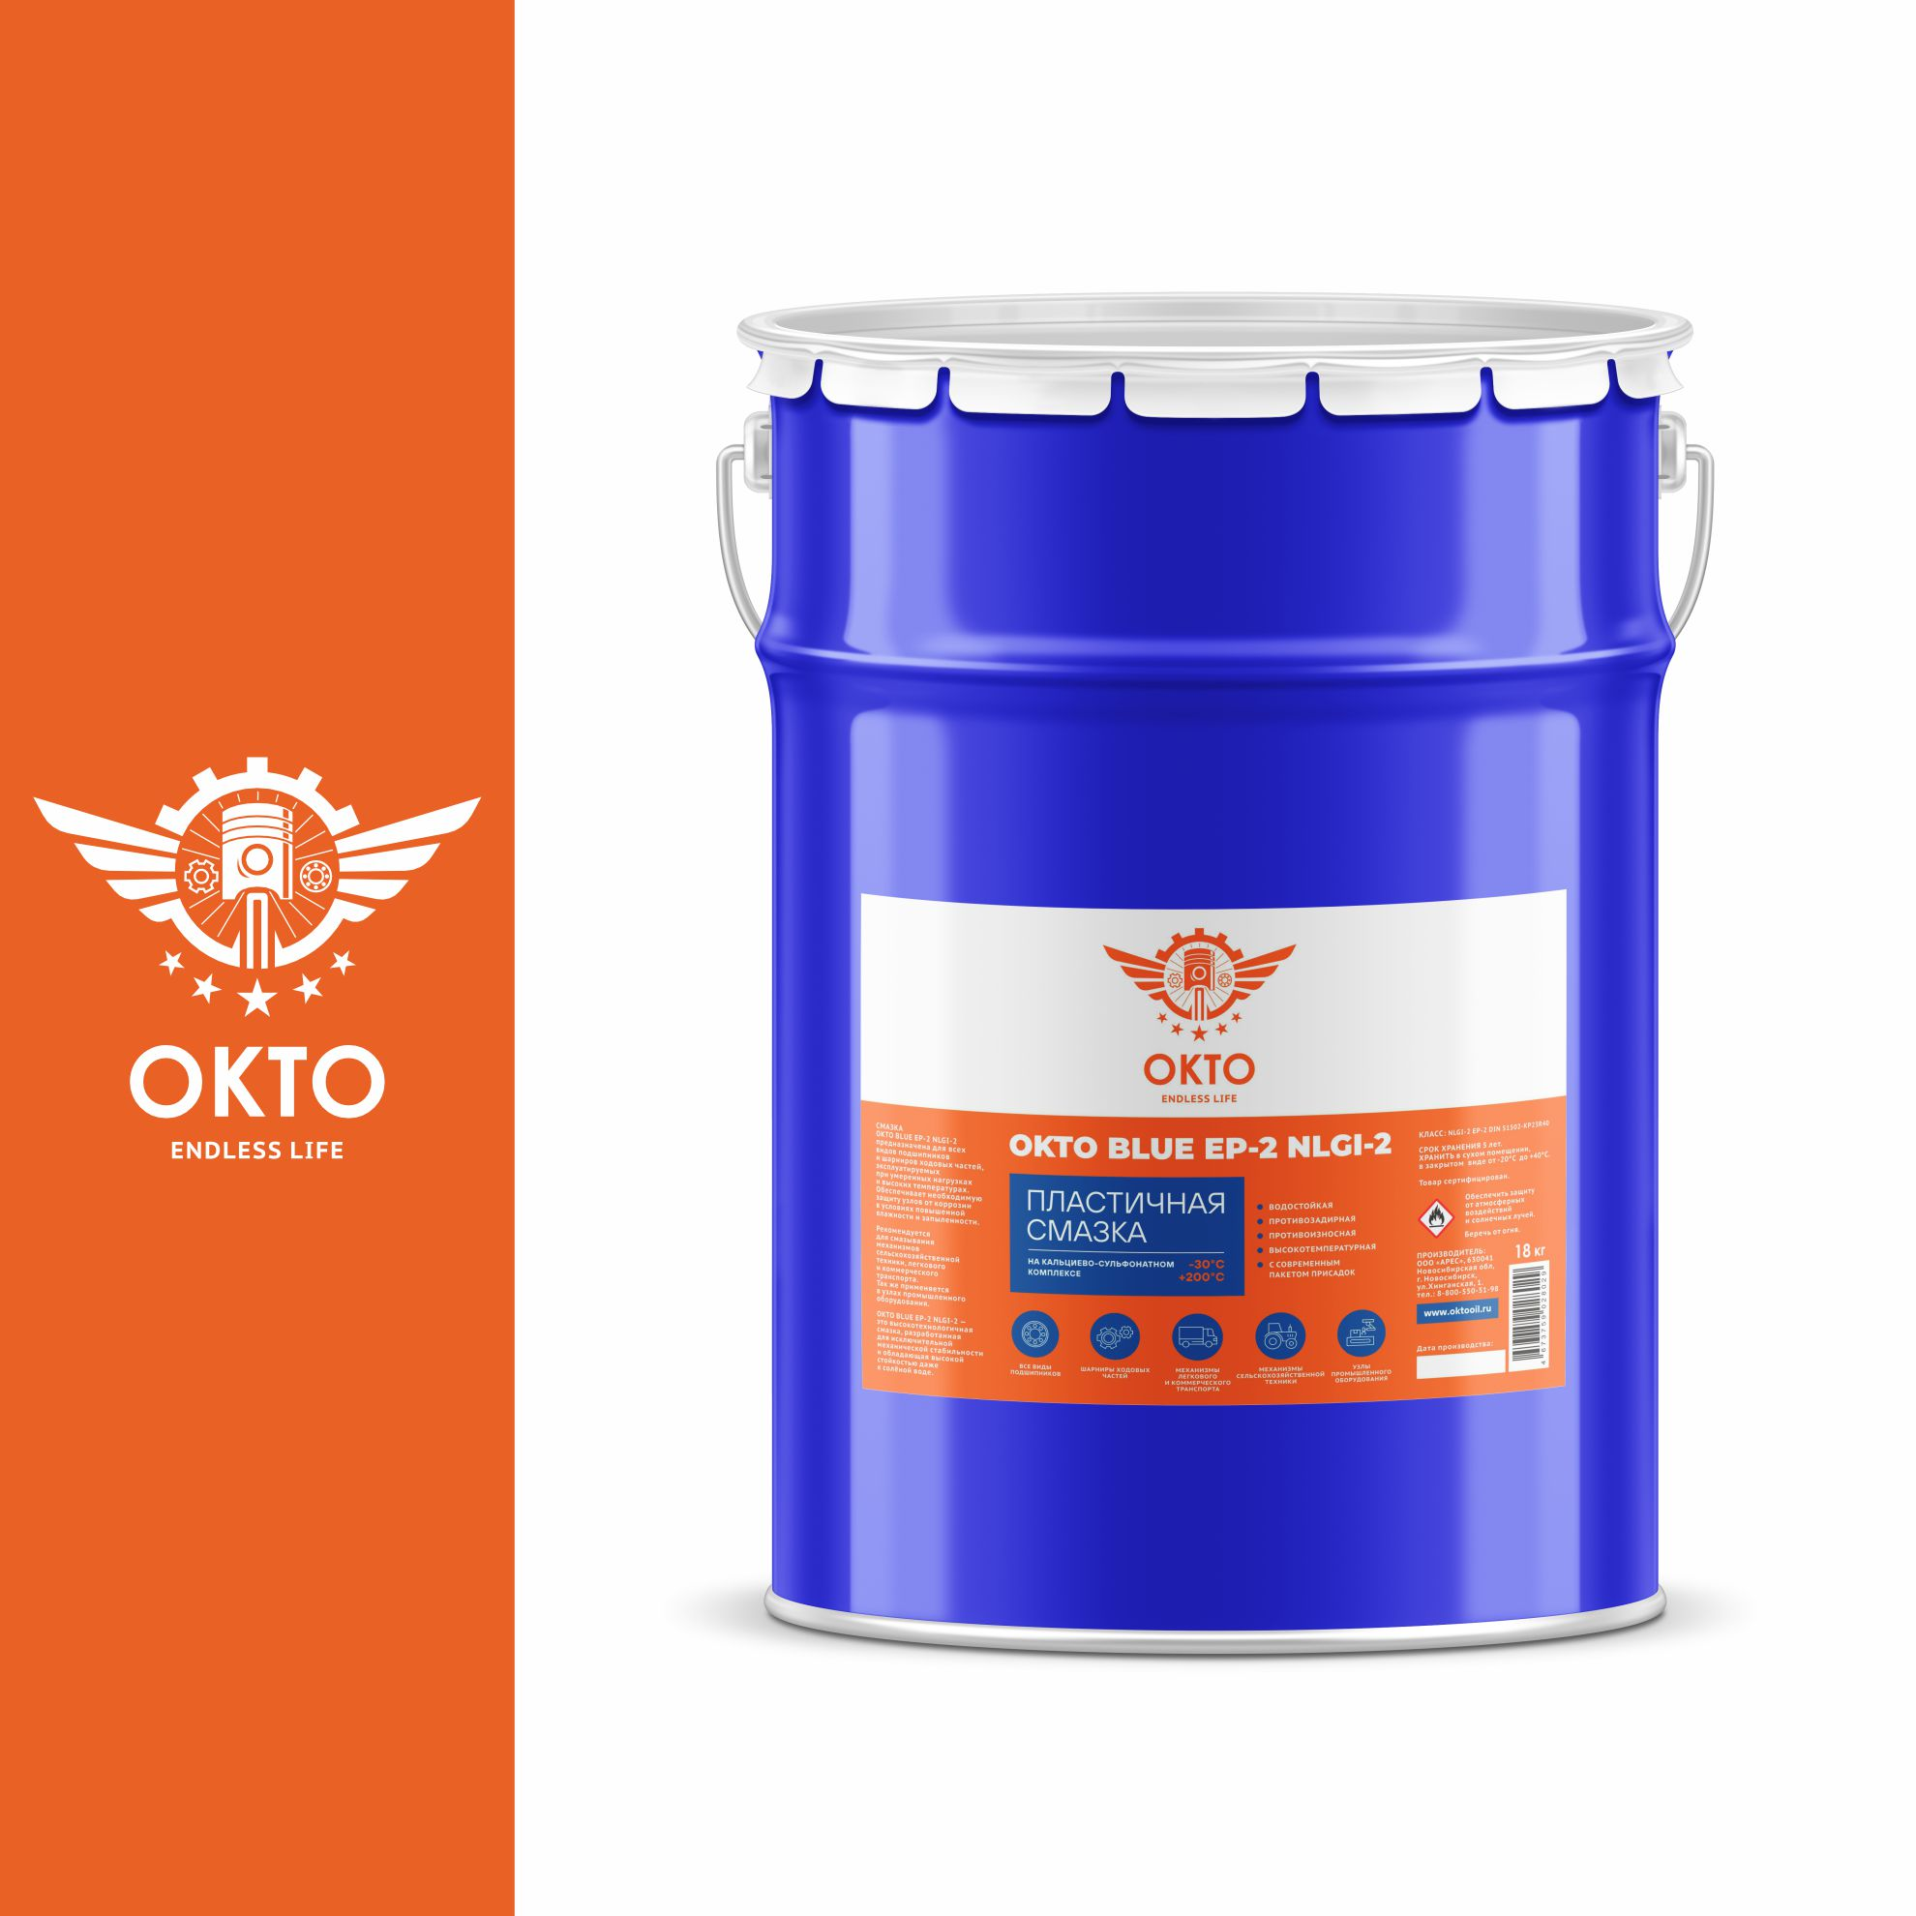 | 3,900 ₽ | 5,400 ₽ | 1,500 ₽ |  | 0 | 0 ₽ | В наличии
OKTO Blue EP2 NGLI 2 | Ведро металлическое | 24 | 1 |  | 4,900 ₽ | 6,800 ₽ | 1,900 ₽ |  | 0 | 0 ₽ | В наличии
OKTO Blue EP2 NGLI 2 | Бочка металлическая | 180 | 1 | 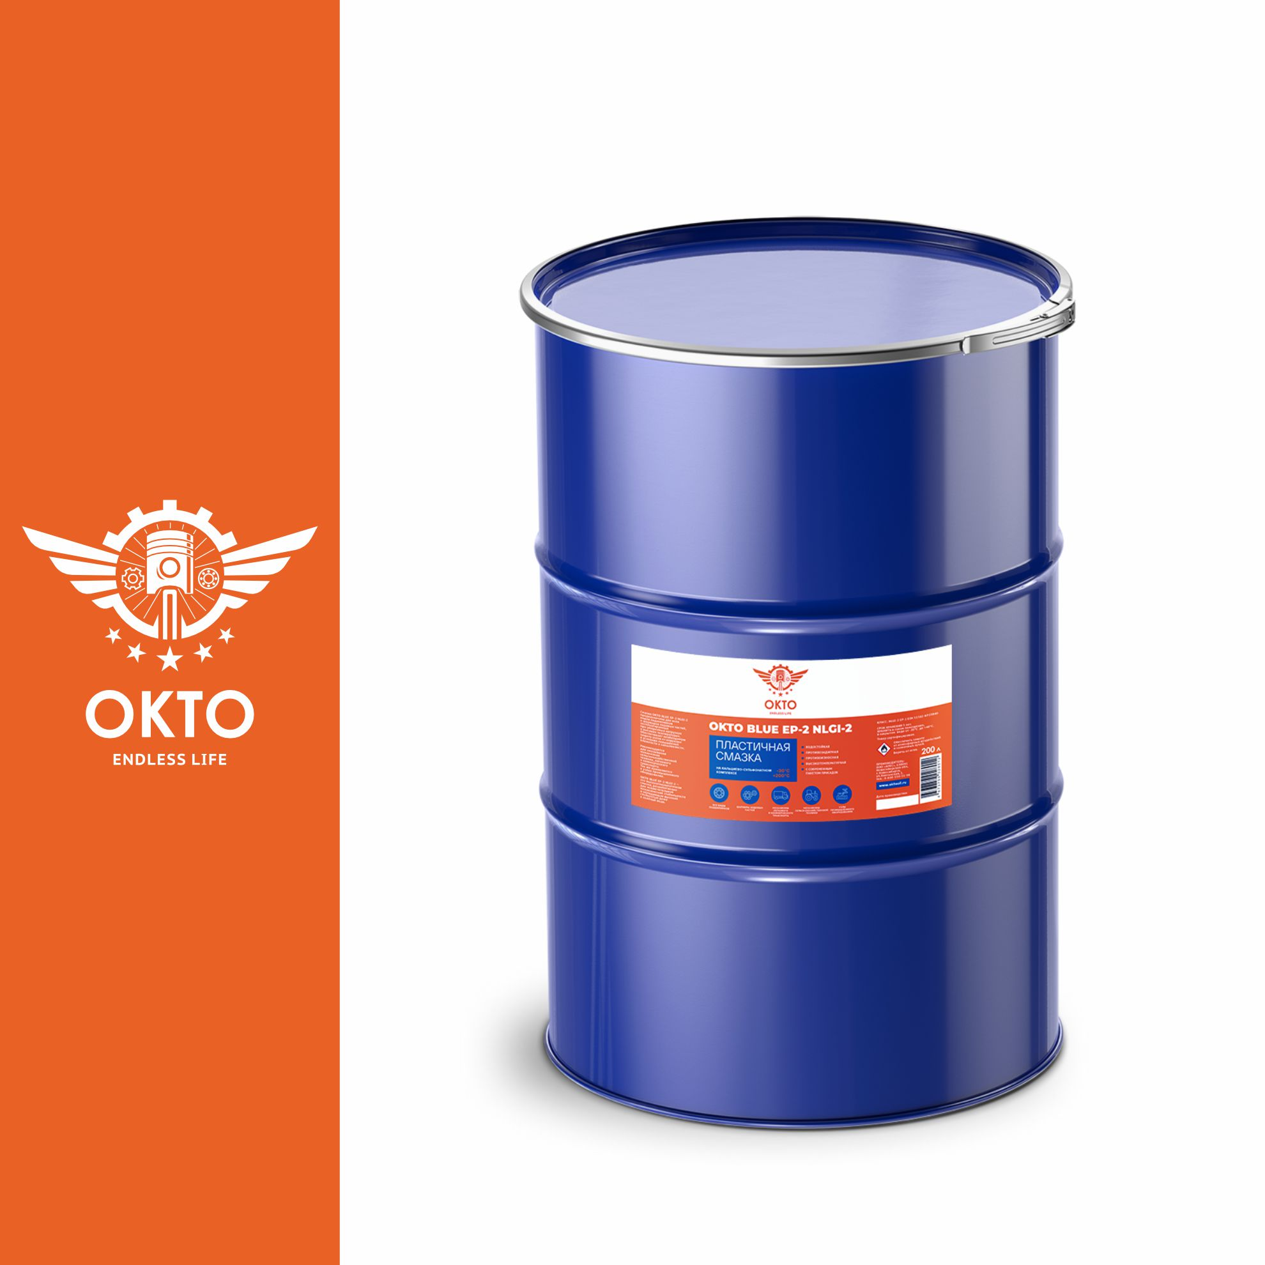 | 36,000 ₽ | 45,990 ₽ | 9,990 ₽ |  | 0 | 0 ₽ | В наличии

 |  |  |  |  |  | Сумма: |  | 0 ₽ | 0

Информация о смазке
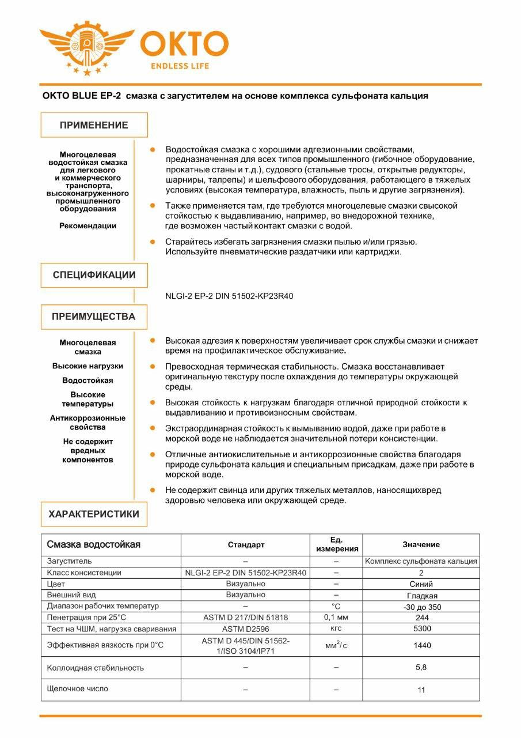
Универсальная синяя кальциевая термостойкая смазка OKTO Blue EP2 NGLI 2

